Tests
№ | Действие/Значение на вход | Ожидаемый результат | Полученный результат
1 | (empty) | Unknown command | +
2 | cmd8 | Unknown command | +
3 | print | OneDim Arrays: Empty TwoDim Arrays: Empty Torn Arrays: Empty | +
4 | 1->10 | Массив из случайных чисел, указанной длины | +
5 | 1 -> -1/0/abc | Повторный запрос длины | +
6 | 1->5 | Массив из случайных чисел, указанной длины | +
7 | 2->5->2 | Массив из случайных чисел, указанной длины | +
8 | 2->-1/0/abc | Повторный запрос длины | +
9 | 2->3->-2 | Повторный запрос длины | +
10 | 2->3->2 | Массив из случайных чисел, указанной длины | +
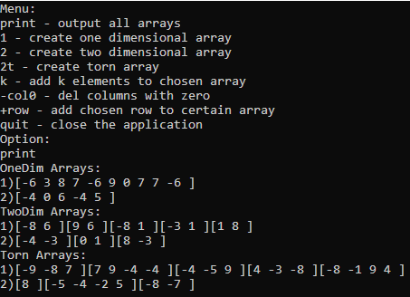
11 | 2t->5 | Массив из случайных чисел, указанной длины | +
12 | 2t->0/-1/abc | Повторный запрос длины | +
13 | 2t->3 | Массив из случайных чисел, указанной длины | +
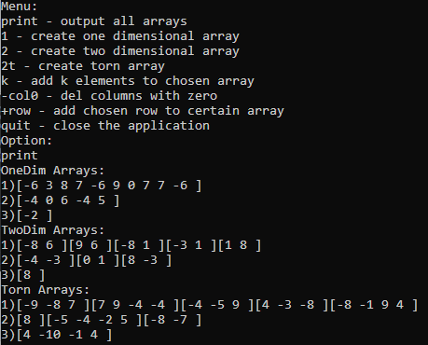
14 | 1->1 | Массив из случайных чисел, указанной длины | +
15 | 2->1-1 | Массив из случайных чисел, указанной длины | +
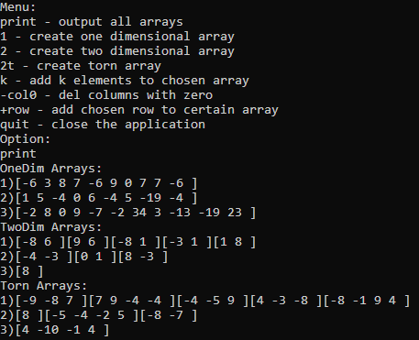
16 | 2t->1 | Массив из случайных чисел, указанной длины | +
17 | k->-1/5/abc | Повторный запрос длины | +
18 | k->3->5 | Новый массив на основе старого с k*2 элементами | +
19 | k->2->2 | Новый массив на основе старого с k*2 элементами | +
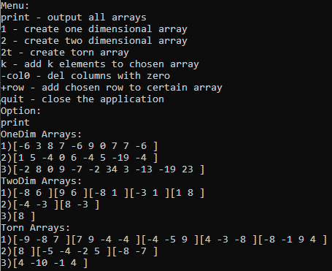
20 | col0->-1/0/abc | Повторный запрос номера массива | +
21 | col1->3 | Новый массив на основе старого без строк с 0 | +
22 | col2->2 | Новый массив на основе старого без строк с 0 | +
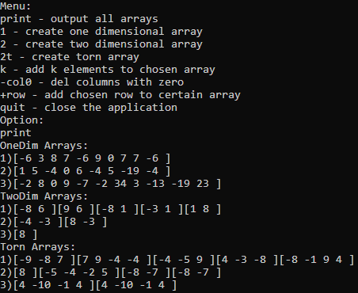
23 | row->-1/0/abc | Повторный запрос номера массива | +
24 | row->3->1 | Новый массив на основе старого с повторением указанной строки | +
25 | row->2->3 | Новый массив на основе старого с повторением указанной строки | +
26
27
28
29
30
31
32
33
34
35
36

